ユーザー変更
プロジェクト名 |  |  |  | システム名 |  |  | 画面レイアウト設計書 |  |  |  |  |  |  |  |  |  | 作成者 | 作成日 |  | 更新者 | 更新日
13期12月対応 |  |  |  | LMS学習管理システム |  |  | ユーザー変更 |  |  |  |  |  |  |  |  |  | 金城 | 2016-10-26 |  | 高橋大 | 2019-11-14

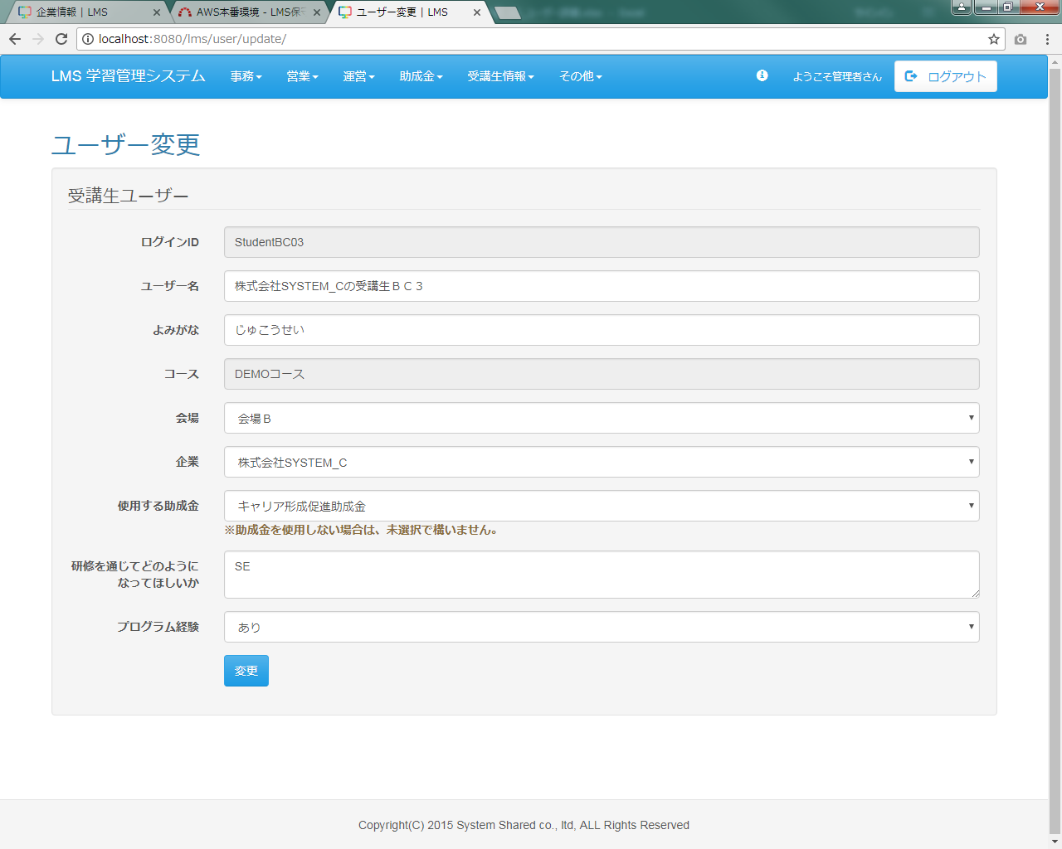
項目追加
 | 画面イメージ
 |  | （管理者の場合）

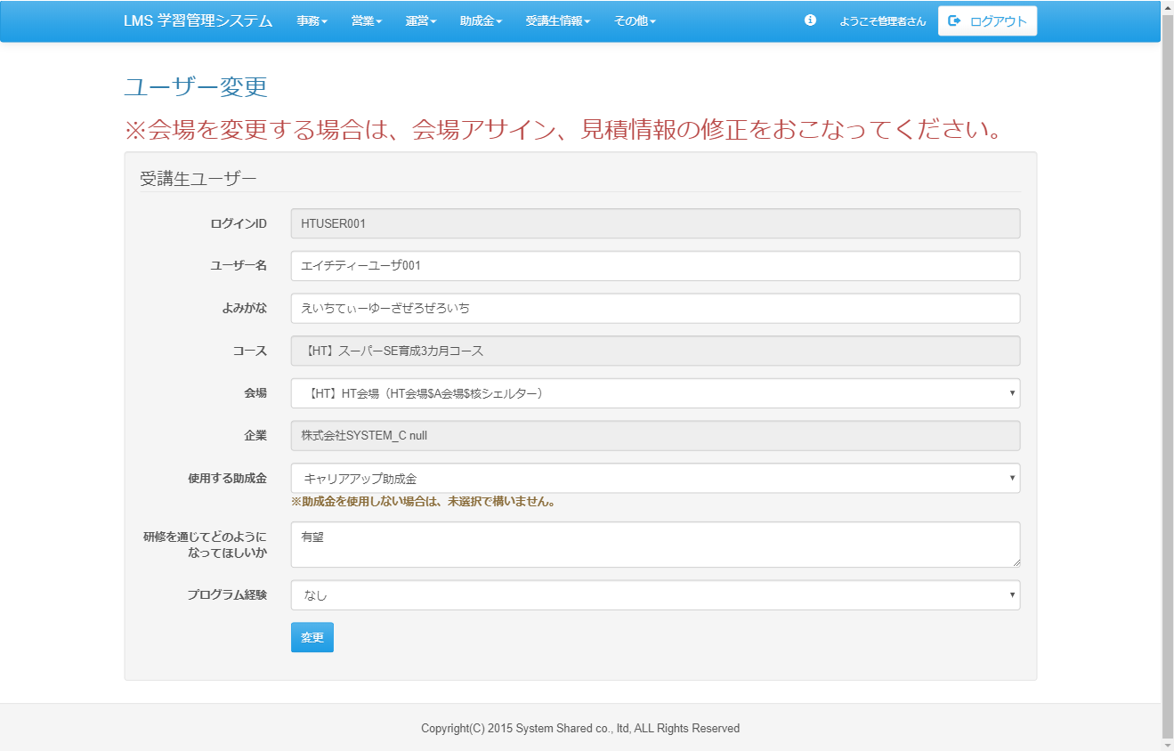
<div id="main" class="main2clm">
<h2>ユーザー変更</h2>
<h2 class="text-danger">※会場を変更する場合は、会場アサイン、見積情報の修正をおこなってください。</h2>
<div class="well bs-component">
<form name="user_updateActionForm" method="post" action="/lms/user/update/complete" class="form-horizontal"><div><input type="hidden" name="org.apache.struts.taglib.html.TOKEN" value="4d5a93c3f348375a065edda9da8e5721"></div>
<fieldset>
<legend>
受講生ユーザー
</legend>
<div class="form-group">
<label for="loginId" class="col-lg-2 control-label">ログインID</label>
<div class="col-lg-10">
<input type="text" name="loginId" value="HTUSER001" readonly="readonly" id="loginId" class="form-control">
</div>
</div>
<div class="form-group">
<label for="userName" class="col-lg-2 control-label">ユーザー名</label>
<div class="col-lg-10">
<input type="text" name="userName" value="エイチティーユーザ001" id="userName" class="form-control">
</div>
</div>
<div class="form-group">
<label for="kana" class="col-lg-2 control-label">よみがな</label>
<div class="col-lg-10">
<input type="text" name="kana" value="えいちてぃーゆーざぜろぜろいち" id="kana" class="form-control">
</div>
</div>
<div class="form-group">
<label for="courseId" class="col-lg-2 control-label">コース</label>
<div class="col-lg-10">
<input type="text" name="" value="【HT】スーパーSE育成3カ月コース" readonly="readonly" id="courseId" class="form-control">
<input type="hidden" name="courseId" value="3">
</div>
</div>
<div class="form-group">
<label for="placeId" class="col-lg-2 control-label">会場</label>
<div class="col-lg-10">
<select name="placeId" id="placeId" class="form-control"><option value=""></option>
<option value="3">(自宅作業)</option>
<option value="4" selected="selected">【HT】HT会場（HT会場$A会場$核シェルター）</option>
<option value="1">会場Ａ</option>
<option value="2">会場Ｂ</option></select>
</div>
</div>
<div class="form-group">
<label for="companyId" class="col-lg-2 control-label">企業</label>
<div class="col-lg-10">
<input type="text" name="" value="株式会社SYSTEM_C null" readonly="readonly" id="courseId" class="form-control">
</div>
</div>
<div class="form-group">
<label for="subsidyCategoryName" class="col-lg-2 control-label">使用する助成金</label>
<div class="col-lg-10">
<select name="subsidyCategoryId" id="subsidyCategoryId" class="form-control"><option value=""></option>
<option value="1" selected="selected">キャリアアップ助成金</option>
<option value="2">キャリア形成促進助成金</option></select>
<strong class="text-role">※助成金を使用しない場合は、未選択で構いません。</strong>
</div>
</div>
<div class="form-group">
<label for="hopeViaTraning" class="col-lg-2 control-label">研修を通じてどのように<br>なってほしいか</label>
<div class="col-lg-10">
<textarea name="hopeViaTraning" id="hopeViaTraning" class="form-control">有望</textarea>
</div>
</div>
<div class="form-group">
<label for="programmingExperience" class="col-lg-2 control-label">プログラム経験</label>
<div class="col-lg-10">
<select name="programmingExperience" id="programmingExperience" class="form-control"><option value=""></option>
<option value="0" selected="selected">なし</option>
<option value="1">あり</option></select>
</div>
</div>
<div class="form-group">
<div class="col-lg-10 col-lg-offset-2">
<input type="submit" name="complete" value="変更" class="btn btn-primary">
</div>
</div>
</fieldset>
<input type="hidden" name="lmsUserId" value="68">
<input type="hidden" name="role" value="0001">
</form>
</div>
</div>

修正前

 | 画面イメージ
 |  | （企業担当者の場合）
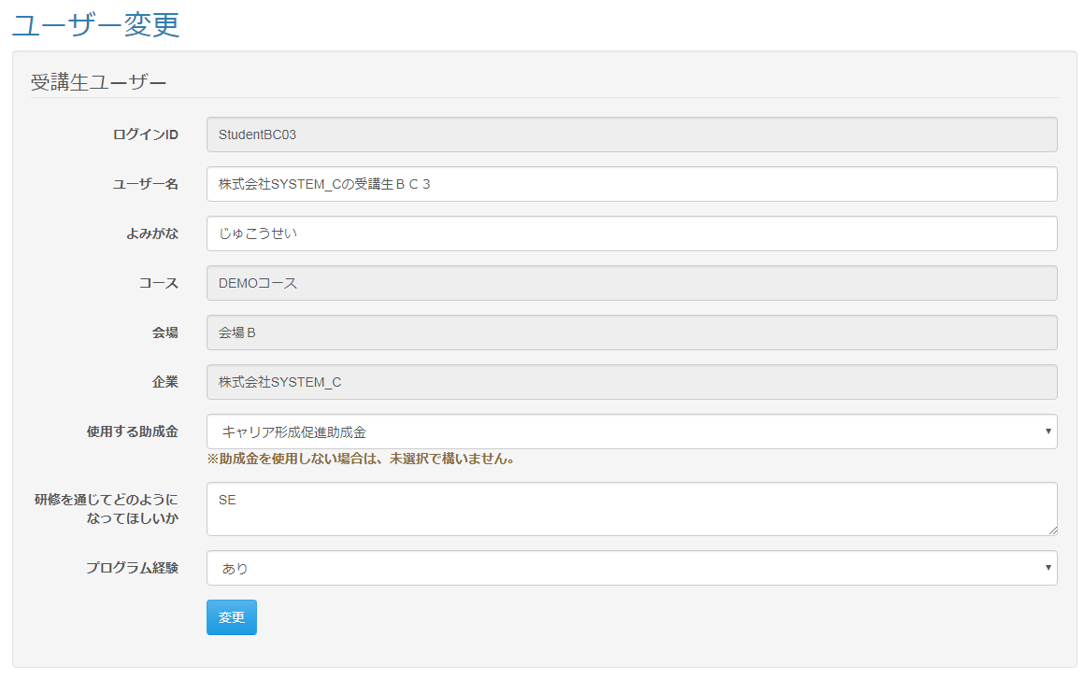

 | 出力仕様
 | No |  | 項目名 |  | データ元 |  |  |  |  |  |  |  |  | 備考
 |  |  |  |  | テーブル名 |  |  |  | フィールド
 | 1 |  | コースID |  | m_course |  |  |  | course_id |  |  |  |  | セレクトボックスに全件出力する（管理者のみ）
 | 2 |  | コース名 |  | m_course |  |  |  | course_name |  |  |  |  | セレクトボックスに全件出力する（管理者のみ）
 | 3 |  | 会場ID |  | m_place |  |  |  | place_id |  |  |  |  | セレクトボックスに全件出力する（管理者のみ）
 | 4 |  | 会場名 |  | m_place |  |  |  | place_name |  |  |  |  | セレクトボックスに全件出力する（管理者のみ）
 | 5 |  | 企業ID |  | m_company |  |  |  | company_id |  |  |  |  | セレクトボックスに全件出力する（管理者のみ）
 | 6 |  | 企業名 |  | m_company |  |  |  | company_name |  |  |  |  | セレクトボックスに全件出力する（管理者のみ）
 | 7 |  | ログインID |  | m_user |  |  |  | login_id |  |  |  |  | 入力項目に出力
 | 8 |  | ユーザー名 |  | m_user |  |  |  | user_name |  |  |  |  | 入力項目に出力
 | 9 |  | よみがな |  | m_user |  |  |  | kana |  |  |  |  | 入力項目に出力
 | 10 |  | コースID |  | m_course |  |  |  | course_id |  |  |  |  | ユーザーに紐づく情報を入力項目に出力
 | 11 |  | コース名 |  | m_course |  |  |  | course_name |  |  |  |  | ユーザーに紐づく情報を入力項目に出力
 | 12 |  | 会場ID |  | m_place |  |  |  | place_id |  |  |  |  | ユーザーに紐づく情報を入力項目に出力
 | 13 |  | 会場名 |  | m_place |  |  |  | place_name |  |  |  |  | ユーザーに紐づく情報を入力項目に出力
 | 14 |  | 企業ID |  | m_company |  |  |  | company_id |  |  |  |  | ユーザーに紐づく情報を入力項目に出力
 | 15 |  | 企業名 |  | m_company |  |  |  | company_name |  |  |  |  | ユーザーに紐づく情報を入力項目に出力
 | 16 |  | 助成金カテゴリID |  | m_subsidy_category |  |  |  | subsidy_category_id |  |  |  |  | ユーザーに紐づく情報を入力項目に出力
 | 17 |  | 助成金カテゴリ |  | m_subsidy_category |  |  |  | subsidy_category_name |  |  |  |  | ユーザーに紐づく情報を入力項目に出力
 | 18 |  | 使用する助成金 |  | m_lms_user |  |  |  | hope_via_traning |  |  |  |  | 入力項目に出力
 | 19 |  | プログラム経験 |  | m_lms_user |  |  |  | program_experience |  |  |  |  | 入力項目に出力

 | 入力仕様
 | No |  | 項目名 | 物理名 |  | コントロール |  | 必須 |  | 桁数 |  | 最小値 | 最大値 |  | IME | 属性 |  |  | 備考
 | 1 |  | LMSユーザーID | lmsUserId |  | パラメーター |  | ○ |  | - |  | - | - |  | - | 半角数字
 | 2 |  | ユーザー名 | userName |  | テキストボックス |  | ○ |  | 20 |  | - | - |  | on | 全角文字
 | 3 |  | よみがな | kana |  | テキストボックス |  | ○ |  | 100 |  | - | - |  | on | 全角ひらがな
 | 4 |  | コースID | courseId |  | プルダウン |  | ○ |  | - |  | - | - |  | - | 半角数字 |  |  | 企業担当者は入力不要
 | 5 |  | 会場ID | placeId |  | プルダウン |  | ○ |  | - |  | - | - |  | - | 半角数字 |  |  | 企業担当者は入力不要
 | 6 |  | 企業ID | companyId |  | プルダウン |  | ○ |  | - |  | - | - |  | - | 半角数字 |  |  | 企業担当者は入力不要
 | 7 |  | 助成金カテゴリID | subsidy_category_id |  | プルダウン |  | - |  | 20 |  | - | - |  | - | 半角数字
 | 8 |  | 研修を通じてどのようになってほしいか | hopeViaTraning |  | テキストエリア |  | - |  | 1000 |  | - | - |  | on | 全角文字

 | 9 |  | プログラム経験 | programExperience |  | プルダウン |  | - |  | - |  | - | - |  | - | 半角数字
 | 10 |  | 登録 | - |  | 送信ボタン |  | - |  | - |  | - | - |  | - | /user/update/complete |  |  | 会場を更新しない場合の遷移先
 |  |  |  |  |  |  |  |  |  |  |  |  |  |  |  | /assign/update/index?placeAssignId= |  |  | 会場を更新した場合の遷移先

 | その他 入力仕様
 | No |  | 項目名 | エラー条件 |  |  |  |  |  |  | 挙動 |  |  |  |  |  |  | エラー文
 | 1 |  | LMSユーザーID | [企業担当者のみ]ログインしているユーザーが所属している企業の受講生でない場合

 | 2 |  | 助成金カテゴリ | 助成金カテゴリIDが存在しない場合 |  |  |  |  |  |  | 不正アクセス画面に遷移する |  |  |  |  |  |  | -
 | 3 |  | プログラム経験 | 『（空白）、あり、なし』以外が入力された場合

 | データベース 更新
 | No |  | 名称 |  | テーブル名(物理名） |  |  |  | カラム名(物理名） |  |  |  |  | 備考
 | 1 |  | ユーザー名 |  | m_user |  |  |  | user_name
 | 2 |  | よみがな |  | m_user |  |  |  | kana
 | 3 |  | 研修を通じてどのようになってほしいか |  | m_lms_user |  |  |  | hope_via_traning
 | 4 |  | プログラム経験 |  | m_lms_user |  |  |  | program_experience
 | 5 |  | コースID |  | t_course_user |  |  |  | course_id |  |  |  |  | 管理者のみ
 | 6 |  | 会場ID |  | t_user_place |  |  |  | place_id |  |  |  |  | 管理者のみ
 | 7 |  | 企業ID |  | t_user_company |  |  |  | company_id |  |  |  |  | 管理者のみ
 | 8 |  | 助成金カテゴリID |  | m_subsidy_category |  |  |  | subsidy_category_id |  |  |  |  | 管理者と企業担当者のみ

 | その他仕様
 |  | ・[企業担当者のみ]画面表示時にパラメータとして設定されたLMSユーザーIDに紐づくユーザーがログインしているユーザーの所属している企業の受講生でない場合、
 |  | 不正アクセス画面へと遷移する。

